Sheet1
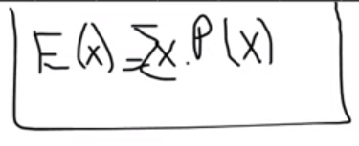
İkramiye Adeti | İkramiye Miktarı(tl) | x | P(x) | x*P(x)
160 | 200,000 | -5 | 0.78973586 | -3.9486792813
1,761 | 10,000 | 199,995 | 6.6407401105E-07 | 0.13281148184
17,245 | 1,000 | 9,995 | 7.3089645841E-06 | 0.073053101018
54,061 | 200 | 995 | 7.1574727003E-05 | 0.071216853368
740,386 | 100 | 195 | 0.00022437815695 | 0.043753740604
2,768,685 | 50 | 95 | 0.0030729443797 | 0.29192971607
11,557,684 | 20 | 45 | 0.011491323458 | 0.51710955561
15,933,969 | 10 | 15 | 0.047969734827 | 0.7195460224
19,586,461 | 5 | 5 | 0.066133341911 | 0.33066670955
 |  | 0 | 0.081292873241 | 0
İkramiye Olan Bilet |  | Toplam | 1 | -1.7685921
50660412

Toplam Bilet
240,937,000

İkramiye Olmayan
190276588

